상품제안서
국산 에코백 밑단형(컬러) 36x36x10 | 상품코드: S16469

 |  |  |  |  |  |  | 02-713-8555 | www.synergygift.co.kr
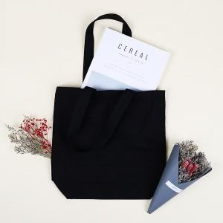

【상세/제작정보】 | <p style="text-align: center; " align="center">※컬러원단은 디지털인쇄 불가 -&gt; 전사인쇄로 진행되며 사이즈에 따라 금액이 다르므로 별도 문의 바랍니다.</p>

【인쇄/포장옵션】 | 실크 / 포장불가능

【공급단가】 | 수량 | 100~ | 500~ | 1,000~ | 3,000~ | 5,000~
*VAT별도 | 단가 | 3,980원 | 3,830원 | 3,680원 | 3,540원 | 3,450원

【상품 URL】 | https://www.synergygift.co.kr:443/src/goods_detail.php?gdno=19957

